상품제안서
스마트포인터 무선 프리젠터 마우스2 | 상품코드: S45563

 |  |  |  |  |  |  | 02-713-8555 | www.synergygift.co.kr
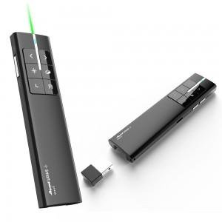 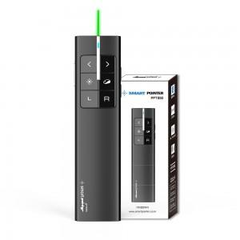 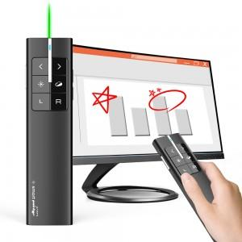

【상세/제작정보】

【인쇄/포장옵션】 | 레이저 / 포장지포장

【공급단가】 | 수량 | 20~ | 50~ | 100~ | 300~ | 500~
*VAT별도 | 단가 | 44,900원 | 42,100원 | 41,000원 | 39,900원 | 39,200원

【상품 URL】 | https://www.synergygift.co.kr:443/src/goods_detail.php?gdno=45563

